ハードコピー
Whitelabel Error Page
This application has no explicit mapping for /error, so you are seeing this as a fallback.
Sun Nov 05 19:48:02 CST 2023
There was an unexpected error (type=Bad Request, status=400).
Required request parameter 'email' for method parameter type String is not present
org.springframework.web.bind.MissingServletRequestParameterException: Required request parameter 'email' for method parameter type String is not present at org.springframework.web.method.annotation.RequestParamMethodArgumentResolver.handleMissingValueInternal(RequestParamMethodArgumentResolver.java:218) at org.springframework.web.method.annotation.RequestParamMethodArgumentResolver.handleMissingValue(RequestParamMethodArgumentResolver.java:193) at org.springframework.web.method.annotation.AbstractNamedValueMethodArgumentResolver.resolveArgument(AbstractNamedValueMethodArgumentResolver.java:114) at org.springframework.web.method.support.HandlerMethodArgumentResolverComposite.resolveArgument(HandlerMethodArgumentResolverComposite.java:122) at org.springframework.web.method.support.InvocableHandlerMethod.getMethodArgumentValues(InvocableHandlerMethod.java:179) at org.springframework.web.method.support.InvocableHandlerMethod.invokeForRequest(InvocableHandlerMethod.java:146) at org.springframework.web.servlet.mvc.method.annotation.ServletInvocableHandlerMethod.invokeAndHandle(ServletInvocableHandlerMethod.java:117) at org.springframework.web.servlet.mvc.method.annotation.RequestMappingHandlerAdapter.invokeHandlerMethod(RequestMappingHandlerAdapter.java:895) at org.springframework.web.servlet.mvc.method.annotation.RequestMappingHandlerAdapter.handleInternal(RequestMappingHandlerAdapter.java:808) at org.springframework.web.servlet.mvc.method.AbstractHandlerMethodAdapter.handle(AbstractHandlerMethodAdapter.java:87) at org.springframework.web.servlet.DispatcherServlet.doDispatch(DispatcherServlet.java:1072) at org.springframework.web.servlet.DispatcherServlet.doService(DispatcherServlet.java:965) at org.springframework.web.servlet.FrameworkServlet.processRequest(FrameworkServlet.java:1006) at org.springframework.web.servlet.FrameworkServlet.doPost(FrameworkServlet.java:909) at javax.servlet.http.HttpServlet.service(HttpServlet.java:528) at org.springframework.web.servlet.FrameworkServlet.service(FrameworkServlet.java:883) at javax.servlet.http.HttpServlet.service(HttpServlet.java:596) at org.apache.catalina.core.ApplicationFilterChain.internalDoFilter(ApplicationFilterChain.java:209) at org.apache.catalina.core.ApplicationFilterChain.doFilter(ApplicationFilterChain.java:153) at org.apache.tomcat.websocket.server.WsFilter.doFilter(WsFilter.java:53) at org.apache.catalina.core.ApplicationFilterChain.internalDoFilter(ApplicationFilterChain.java:178) at org.apache.catalina.core.ApplicationFilterChain.doFilter(ApplicationFilterChain.java:153) at org.springframework.web.filter.OncePerRequestFilter.doFilter(OncePerRequestFilter.java:111) at org.apache.catalina.core.ApplicationFilterChain.internalDoFilter(ApplicationFilterChain.java:178) at org.apache.catalina.core.ApplicationFilterChain.doFilter(ApplicationFilterChain.java:153) at org.springframework.security.web.FilterChainProxy$VirtualFilterChain.doFilter(FilterChainProxy.java:337) at org.springframework.security.web.access.intercept.FilterSecurityInterceptor.invoke(FilterSecurityInterceptor.java:115) at org.springframework.security.web.access.intercept.FilterSecurityInterceptor.doFilter(FilterSecurityInterceptor.java:81) at org.springframework.security.web.FilterChainProxy$VirtualFilterChain.doFilter(FilterChainProxy.java:346) at org.springframework.security.web.access.ExceptionTranslationFilter.doFilter(ExceptionTranslationFilter.java:122) at org.springframework.security.web.access.ExceptionTranslationFilter.doFilter(ExceptionTranslationFilter.java:116) at org.springframework.security.web.FilterChainProxy$VirtualFilterChain.doFilter(FilterChainProxy.java:346) at org.springframework.security.web.session.SessionManagementFilter.doFilter(SessionManagementFilter.java:126) at org.springframework.security.web.session.SessionManagementFilter.doFilter(SessionManagementFilter.java:81) at org.springframework.security.web.FilterChainProxy$VirtualFilterChain.doFilter(FilterChainProxy.java:346) at org.springframework.security.web.authentication.AnonymousAuthenticationFilter.doFilter(AnonymousAuthenticationFilter.java:109) at org.springframework.security.web.FilterChainProxy$VirtualFilterChain.doFilter(FilterChainProxy.java:346) at org.springframework.security.web.authentication.rememberme.RememberMeAuthenticationFilter.doFilter(RememberMeAuthenticationFilter.java:106) at org.springframework.security.web.authentication.rememberme.RememberMeAuthenticationFilter.doFilter(RememberMeAuthenticationFilter.java:97) at org.springframework.security.web.FilterChainProxy$VirtualFilterChain.doFilter(FilterChainProxy.java:346) at org.springframework.security.web.servletapi.SecurityContextHolderAwareRequestFilter.doFilter(SecurityContextHolderAwareRequestFilter.java:149) at org.springframework.security.web.FilterChainProxy$VirtualFilterChain.doFilter(FilterChainProxy.java:346) at org.springframework.security.web.savedrequest.RequestCacheAwareFilter.doFilter(RequestCacheAwareFilter.java:63) at org
Whitelabel Error Page
This application has no explicit mapping for /error, so you are seeing this as a fallback.
Sun Nov 05 19:49:19 CST 2023
There was an unexpected error (type=Internal Server Error, status=500).
An error happened during template parsing (template: "class path resource [templates/company/companyList.html]")
org.thymeleaf.exceptions.TemplateInputException: An error happened during template parsing (template: "class path resource [templates/company/companyList.html]") at org.thymeleaf.templateparser.markup.AbstractMarkupTemplateParser.parse(AbstractMarkupTemplateParser.java:241) at org.thymeleaf.templateparser.markup.AbstractMarkupTemplateParser.parseStandalone(AbstractMarkupTemplateParser.java:100) at org.thymeleaf.engine.TemplateManager.parseAndProcess(TemplateManager.java:666) at org.thymeleaf.TemplateEngine.process(TemplateEngine.java:1098) at org.thymeleaf.TemplateEngine.process(TemplateEngine.java:1072) at org.thymeleaf.spring5.view.ThymeleafView.renderFragment(ThymeleafView.java:366) at org.thymeleaf.spring5.view.ThymeleafView.render(ThymeleafView.java:190) at org.springframework.web.servlet.DispatcherServlet.render(DispatcherServlet.java:1406) at org.springframework.web.servlet.DispatcherServlet.processDispatchResult(DispatcherServlet.java:1150) at org.springframework.web.servlet.DispatcherServlet.doDispatch(DispatcherServlet.java:1089) at org.springframework.web.servlet.DispatcherServlet.doService(DispatcherServlet.java:965) at org.springframework.web.servlet.FrameworkServlet.processRequest(FrameworkServlet.java:1006) at org.springframework.web.servlet.FrameworkServlet.doPost(FrameworkServlet.java:909) at javax.servlet.http.HttpServlet.service(HttpServlet.java:528) at org.springframework.web.servlet.FrameworkServlet.service(FrameworkServlet.java:883) at javax.servlet.http.HttpServlet.service(HttpServlet.java:596) at org.apache.catalina.core.ApplicationFilterChain.internalDoFilter(ApplicationFilterChain.java:209) at org.apache.catalina.core.ApplicationFilterChain.doFilter(ApplicationFilterChain.java:153) at org.apache.tomcat.websocket.server.WsFilter.doFilter(WsFilter.java:53) at org.apache.catalina.core.ApplicationFilterChain.internalDoFilter(ApplicationFilterChain.java:178) at org.apache.catalina.core.ApplicationFilterChain.doFilter(ApplicationFilterChain.java:153) at org.springframework.web.filter.OncePerRequestFilter.doFilter(OncePerRequestFilter.java:111) at org.apache.catalina.core.ApplicationFilterChain.internalDoFilter(ApplicationFilterChain.java:178) at org.apache.catalina.core.ApplicationFilterChain.doFilter(ApplicationFilterChain.java:153) at org.springframework.security.web.FilterChainProxy$VirtualFilterChain.doFilter(FilterChainProxy.java:337) at org.springframework.security.web.access.intercept.FilterSecurityInterceptor.invoke(FilterSecurityInterceptor.java:115) at org.springframework.security.web.access.intercept.FilterSecurityInterceptor.doFilter(FilterSecurityInterceptor.java:81) at org.springframework.security.web.FilterChainProxy$VirtualFilterChain.doFilter(FilterChainProxy.java:346) at org.springframework.security.web.access.ExceptionTranslationFilter.doFilter(ExceptionTranslationFilter.java:122) at org.springframework.security.web.access.ExceptionTranslationFilter.doFilter(ExceptionTranslationFilter.java:116) at org.springframework.security.web.FilterChainProxy$VirtualFilterChain.doFilter(FilterChainProxy.java:346) at org.springframework.security.web.session.SessionManagementFilter.doFilter(SessionManagementFilter.java:126) at org.springframework.security.web.session.SessionManagementFilter.doFilter(SessionManagementFilter.java:81) at org.springframework.security.web.FilterChainProxy$VirtualFilterChain.doFilter(FilterChainProxy.java:346) at org.springframework.security.web.authentication.AnonymousAuthenticationFilter.doFilter(AnonymousAuthenticationFilter.java:109) at org.springframework.security.web.FilterChainProxy$VirtualFilterChain.doFilter(FilterChainProxy.java:346) at org.springframework.security.web.authentication.rememberme.RememberMeAuthenticationFilter.doFilter(RememberMeAuthenticationFilter.java:106) at org.springframework.security.web.authentication.rememberme.RememberMeAuthenticationFilter.doFilter(RememberMeAuthenticationFilter.java:97) at org.springframework.security.web.FilterChainProxy$VirtualFilterChain.doFilter(FilterChainProxy.java:346) at org.springframework.security.web.servletapi.SecurityContextHolderAwareRequestFilter.doFilter(SecurityContextHolderAwareRequestFilter.java:149) at org.springframework.security.web.FilterChainProxy$VirtualFilterChain.doFilter(FilterChainProxy.java:346) at org.springframework.security.web.savedrequest.RequestCacheAwareFilter.doFilter(RequestCacheAwareFilter.java:63) at org.springframework.security.web.FilterChainProxy$VirtualFilterChain.doFilter(FilterChainProxy.java:346) at com.njservice.filter.AfterLogingLocationFilter.doFilterInternal(AfterLogingLocationFilter.java:52) at org.springframework.web.filter.OncePerRequestFilter.doFilter(OncePerRequestFilter.java:117) at org.springframework.security.web.FilterChainProxy$VirtualFilterChain.doFilter(FilterChainProxy.java:346) at org.springframework.security.web.authentication.AbstractAuthenticationProcessingFilter.doFilter(AbstractAuthenticationProcessingFilter.java:223) at org.springfr
N0 | ハードコピー
1
2

誤り箇所参考
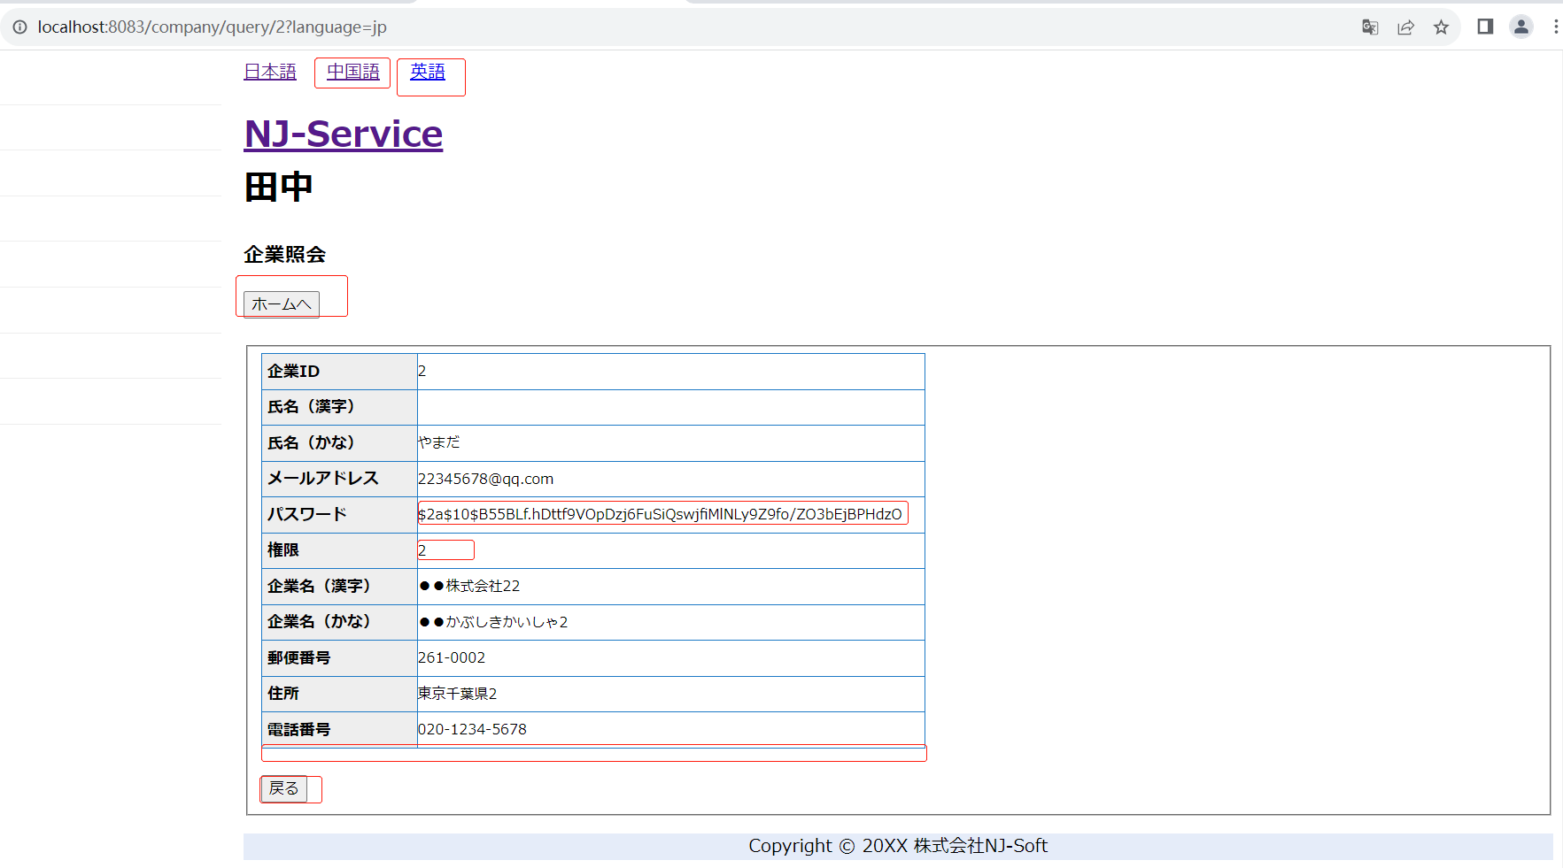
管理者の場合
企業の場合
タレントの場合

